Sheet1
4-2
出力最小点 | 3.01 | mm
 | 9338 | MHz
 | 1.55

4-3
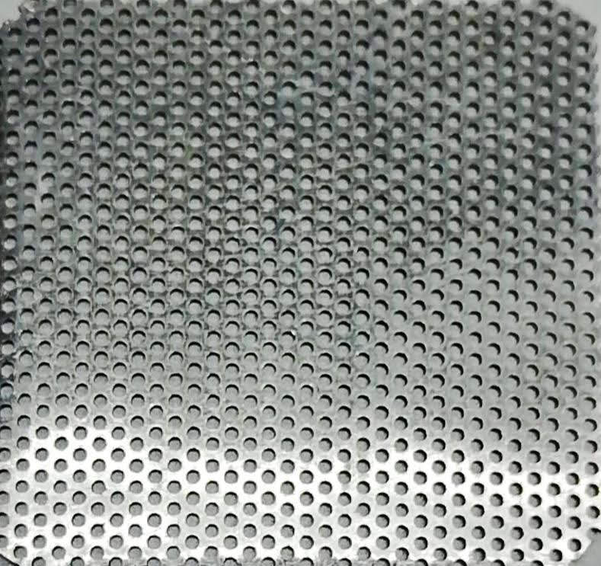

穴の空いていない | 0 | uV | 0 | V
横に長い穴 | 2.22 | V | 2.22 | V
縦が導波管と同じ | 1.36 | V | 1.36 | V
アルミ穴が大きい | 32 | mV | 0.032 | V
アルミ穴が中くらい | 5.2 | mV | 0.0052 | V
アルミ穴が小さい | 0.86 | mV | 0.00086 | V

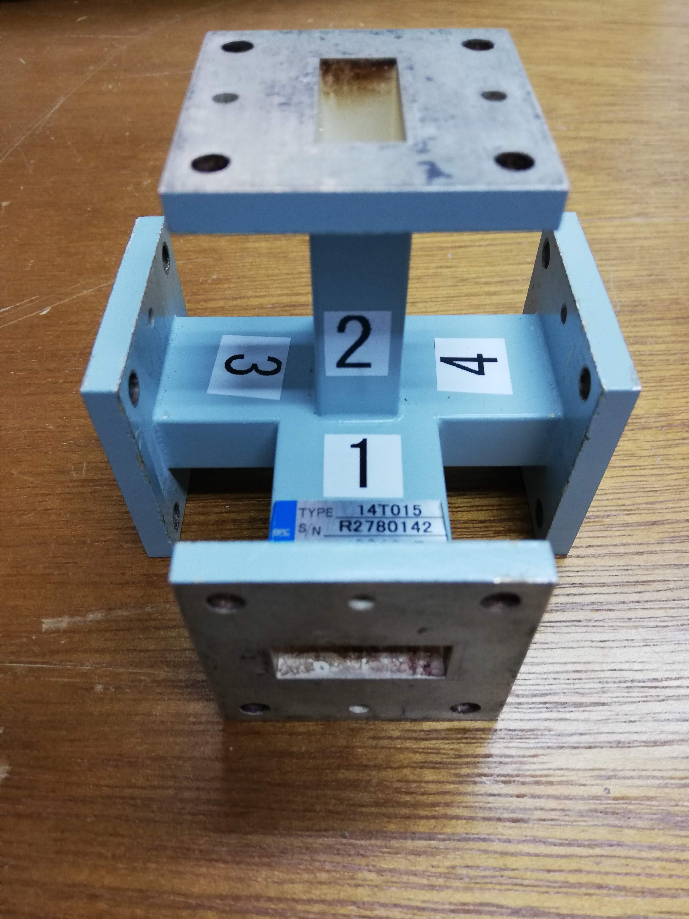
4-4
 |  | 出力
 |  | 1 | 2 | 3 | 4
入力 | 1 |  | 1.1mV | 1.3V | 1.28V
 | 2 | 0.4mV |  | 1.3V | 1.3V
 | 3 | 1.2V | 1.2V |  | 160mV
 | 4 | 1.2V | 1.2V | 170mV

4-5
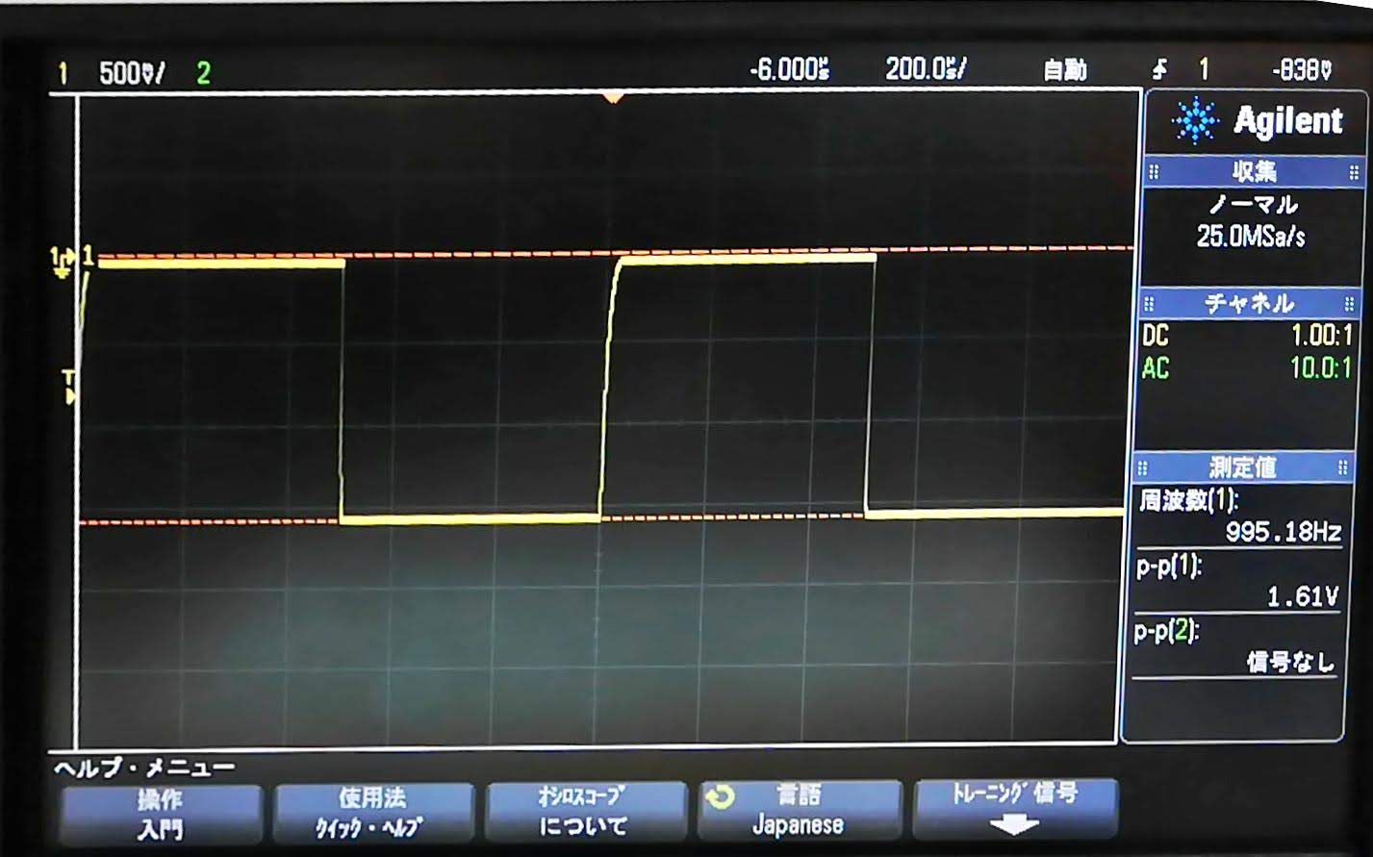

4-6
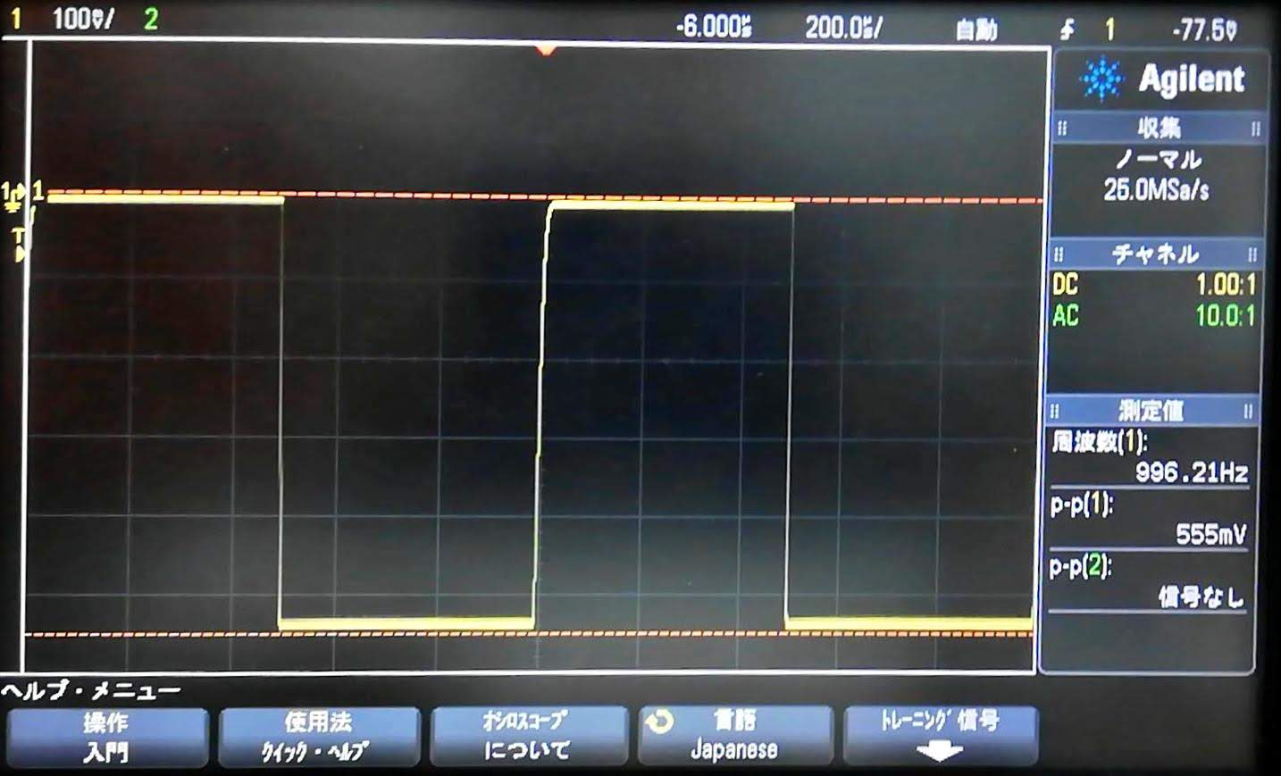

角度[deg] | 発振強度[mV] |  | rad | x | y
0 | 555 | mV | 0 | 0 | 555 | 12.0
5 | 515 | mV | 0.0872664626 | 44.885207515 | 513.04026952 | 11.1
10 | 440 | mV | 0.1745329252 | 76.405198173 | 433.31541133 | 9.5
15 | 322 | mV | 0.2617993878 | 83.339732523 | 311.02811607 | 7.0
20 | 237 | mV | 0.3490658504 | 81.058773968 | 222.70715113 | 5.1
25 | 161 | mV | 0.436332313 | 68.04154014 | 145.91555371 | 3.5
30 | 105 | mV | 0.5235987756 | 52.5 | 90.932667397 | 2.3
35 | 53.3 | mV | 0.6108652382 | 30.571624058 | 43.660803961 | 1.2
40 | 37 | mV | 0.6981317008 | 23.783141558 | 28.343644395 | 0.8
45 | 14.1 | mV | 0.7853981634 | 9.9702056147 | 9.9702056147 | 0.3
50 | 5 | mV | 0.872664626 | 3.8302222156 | 3.2139380484 | 0.1
55 | 5 | mV | 0.9599310886 | 4.0957602214 | 2.8678821818 | 0.1
60 | 1.5 | mV | 1.0471975512 | 1.2990381057 | 0.75 | 0.0
65 | 1 | mV | 1.1344640138 | 0.90630778704 | 0.42261826174 | 0.0
70 | 2.4 | mV | 1.2217304764 | 2.2552622899 | 0.82084834398 | 0.1
75 | 2.1 | mV | 1.308996939 | 2.0284442352 | 0.54351999472 | 0.0
80 | 1.9 | mV | 1.3962634016 | 1.8711347307 | 0.32993153757 | 0.0
85 | 2.1 | mV | 1.4835298642 | 2.092008866 | 0.18302705977 | 0.0
90 | 1.4 | mV | 1.5707963268 | 1.4 | 8.5760391844E-17 | 0.0

